Chi tiết địa chất
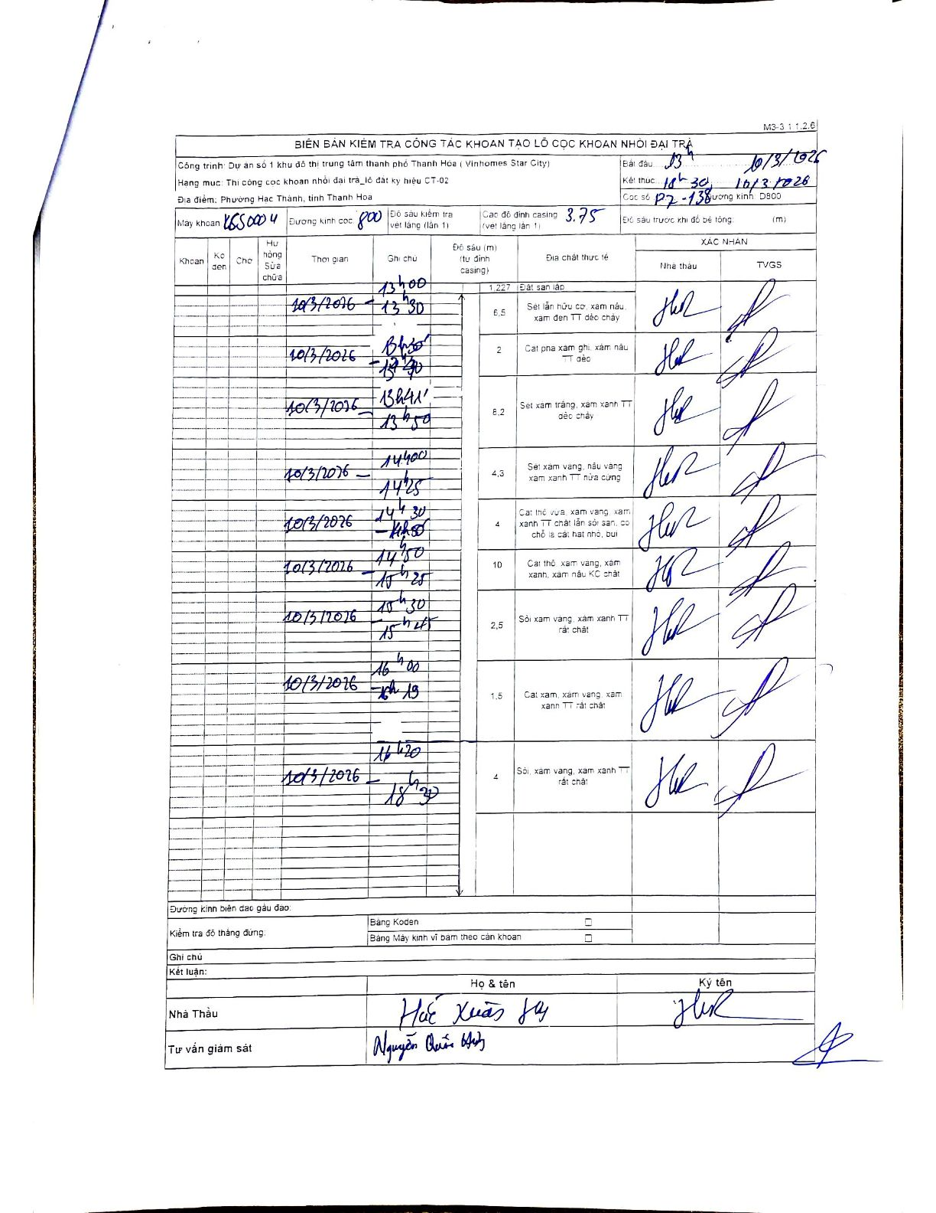
Dự án | Dự án số 1 khu đô thị trung tâm thành phố Thanh Hóa (Vinhomes Star City)
Hạng mục | Thi công cọc khoan nhồi đại trà_lô đất ký hiệu CT-02
Tên bộ phận | Phường Hạc Thành, tỉnh Thanh Hóa
Số hiệu cọc | P7-138
Biên bản số | K6S0004
Đường kính | 800
Bắt đầu thi công | 13:00 10/03/2026
Kết thúc thi công | 18:30 10/03/2026

Địa chất TT | Đường kính | Mô tả lớp thiết kế | Từ (h) | Đến (h) | Cao độ từ | Cao độ đến | T.Gian (h) | Dài (m) | V (m/h) | Ghi chú
1 | 800 | Đất san lấp | 13:00 10/03/2026 | 13:30 10/03/2026 | 0 | -1.227 | 0.5 | 1.23 | 2.45
2 | 800 | Sét lẫn hữu cơ, xám nâu, xám đen TT dẻo chảy | 13:30 10/03/2026 | 13:40 10/03/2026 | -1.227 | -7.727 | 0.17 | 6.5 | 39
3 | 800 | Cát pha xám ghi, xám nâu TT dẻo | 13:40 10/03/2026 | 13:41 10/03/2026 | -7.727 | -9.727 | 0.02 | 2 | 120
4 | 800 | Sét xám trắng, xám xanh TT dẻo chảy | 13:41 10/03/2026 | 13:50 10/03/2026 | -9.727 | -17.927 | 0.15 | 8.2 | 54.67
5 | 800 | Sét xám vàng, nâu vàng xám xanh TT nửa cứng | 14:00 10/03/2026 | 14:25 10/03/2026 | -17.927 | -22.227 | 0.42 | 4.3 | 10.32
6 | 800 | Cát thô vừa, xám vàng, xám xanh TT chặt lẫn sỏi sạn, có chỗ là cát hạt nhỏ, bụi | 14:30 10/03/2026 | 14:40 10/03/2026 | -22.227 | -26.227 | 0.17 | 4 | 24
7 | 800 | Cát thô, xám vàng, xám xanh, xám nâu KC chặt | 14:50 10/03/2026 | 15:25 10/03/2026 | -26.227 | -36.227 | 0.58 | 10 | 17.14
8 | 800 | Sỏi xám vàng, xám xanh TT rất chặt | 15:30 10/03/2026 | 15:45 10/03/2026 | -36.227 | -38.727 | 0.25 | 2.5 | 10
9 | 800 | Cát xám, xám vàng, xám xanh TT rất chặt | 16:00 10/03/2026 | 16:13 10/03/2026 | -38.727 | -40.227 | 0.22 | 1.5 | 6.92
10 | 800 | Sỏi, xám vàng, xám xanh TT rất chặt | 16:20 10/03/2026 | 18:30 10/03/2026 | -40.227 | -44.227 | 2.17 | 4 | 1.85

ẢNH BIÊN BẢN GỐC

